Atypová výroba
 | Príloha č. 2b - Atypická nábytok | Zákazka: Nábytok do učební, kabinetu a knižnice - Základná škola Plickova 9, Bratislava - Rača

Atypický nábytok

P. č. | Názov | Požadovaná špecifikácia | Počet | Jednotková cena bez v € DPH | Cena spolu v € bez DPH | Cena spolu v € s DPH
1. | Regál široký na knihy | Knihovnícky regál - jednostranný široký - 6 ukladacích úrovní Rozmery: 2000-2100x800-810x400-420 mm (vxšxh). Pričom pri šírke je však potrebné dodržať maximálnu šírku celej inštalovanej zostavy na stenu v učebni (viď riadok č.14-Stenová zostava) Materiál: Korpus skrine vrátane zadnej časti a políc vyrobený z LTD hrúbky min. 18 mm. Korpus lepený na kolíkové spoje, všetky hrany olepené ABS hranou hrúbky min. 2 mm, s výnimkou bočných hrán podlahy a dna, kde je plastová hrana hrúbky min. 0,8 mm. Farba skrine RAL7001, RAL7004, RA7040 (svetlosivá), čelné dosky - RAL9001, RAL9003, RAL9010, RAL9016 (biela) Konštrukcia: Police výškovo nastaviteľné, obsahujú spevňujúci zvislý lub na prednej strane v bielom prevdení- čelná spevňovacia doska, ktorá má funkciu podpornú a spevňovaciu a zároveň je vhodná na označenie regálov na knižné tituly. Nosnosť jednotlivých políc-minimálne 35kg. Použité musia byť podpery políc zabraňujúce ich vysunutiu. Dno skrine je doplnené rektifikáciami na vyrovnanie nerovností podlahy. Spodný sokel je vyvýšený, min. 5 cm. Spodný sokel je vyvýšený, min. 5 cm. Úchyt na pripevnenie o stenu. | 5 |  | - € | - €
2. | Regál úzky na knihy | Knihovnícky regál - jednostranný úzky - 6 ukladacích úrovní Rozmery: 2000-2100x420-440x400-420 mm (vxšxh). Pričom pri šírke je však potrebné dodržať maximálnu šírku celej inštalovanej zostavy na stenu v učebni (viď riadok č.14-Stenová zostava) Materiál: Korpus skrine vrátane zadnej časti a políc vyrobený z LTD hrúbky min. 18 mm. Korpus lepený na kolíkové spoje, všetky hrany olepené ABS hranou hrúbky min. 2 mm, s výnimkou bočných hrán podlahy a dna, kde je plastová hrana hrúbky min. 0,8 mm. Farba skrine RAL7001, RAL7004, RA7040 (svetlosivá), čelné dosky - RAL9001, RAL9003, RAL9010, RAL9016 (biela) Konštrukcia: Police sú zošikmené (uhol 50°-60°) na uloženie kníh na výstavu-postojačky ako výstavný regál. Obsahujú spevňujúci zvislý lub na prednej strane v bielom prevdení- čelná spevňovacia doska, ktorá má funkciu podpornú a spevňovaciu a zároveň je vhodná na označenie regálov na knižné tituly. Nosnosť jednotlivých políc-minimálne 10 kg. Použité musia byť podpery políc zabraňujúce ich vysunutiu. Dno skrine je doplnené rektifikáciami na vyrovnanie nerovností podlahy. Spodný sokel je vyvýšený, min. 5 cm. Spodný sokel je vyvýšený, min. 5 cm. Úchyt na pripevnenie o stenu. | 2 |  | - € | - €
3. | Nika so sedením | Drevená nika na sedenie so zástenou Rozmery: 2000-2100x1550-1600x500-600 mm (vxšxh). Hĺbka policového systému 400-420mm. Pričom pri šírke je potrebné dodržať maximálnu šírku celej inštalovanej zostavy na stenu v učebni (viď riadok č.14-Stenová zostava) Materiál: Korpus skrine vrátane zadnej časti a políc vyrobený z LTD hrúbky min. 18 mm. Korpus lepený na kolíkové spoje, všetky hrany olepené ABS hranou hrúbky min. 2 mm, s výnimkou bočných hrán podlahy a dna, kde je plastová hrana hrúbky min. 0,8 mm. V dekore RAL7001/RAL7004/RAL7040 (svetlosivá). Konštrukcia: Zostava obsahuje niku určenú na voľné sedenie, kam sa dá sedák. Výška sedenia od zeme je 420-460 mm, hĺbka sedenie je 480-580 mm, šírka sedenia je 1530-1580 mm, výška niky na sedenie je min.1700 mm od zeme. Nad nikou je otvorený policový systém na odkladanie vecí pozostávajúci zo štyroch políc s minimálnou nosnosťou každá 30kg. Spodný sokel je vyvýšený, min. 5 cm. Rektifikácie na vyrovnanie nerovnosti podlahy. Obsahuje úchyt na pripevnenie o stenu. | 1 |  | - € | - €
4. | Matrac do niky | Samostatný matrac do niky na sedenie Rozmery a materiál: šírka: 1530-1580 mm, hĺhbka sedenia 480-580mm, podsedák zložený s nosiča z MDF a PUR peny min. 70 mm a čalúnené eko kožou s oteruvzdornosťou min. 100 000 cyklov. Uchádzač preukáže splnenie požiadavky technickým listom výrobcu materiálu, z ktorého jednoznačne vyplýva oteruvzdornosť min. 100 000 cyklov.Farba RAL6018 (hráškovo zelená). Rozmery matraca musia byť prispôsobené Drevenej nike na sedenie (položka č.3) | 1 |  | - € | - €
5. | Priestor pri umývadle | Odkladací priestor nad umývadlo otvorený Rozmery: 400-450x1000-1100x280-300mm (vxšxh) Materiál: Korpus skrine vrátane zadnej časti a políc vyrobený z LTD hrúbky min. 18 mm. Korpus lepený na kolíkové spoje, všetky hrany olepené ABS hranou hrúbky min. 2 mm. Konštrukcia: Horná otvorená skrinka s 1 ukladacou úrovňou a bočnými krycími doskami v dekore RAL7001/RAL7004/RAL7040 (svetlosivá) v hrúbke 18 mm, upevnenie na sadrokartónovú stenu konzolami kvôli riziku pádu, nosnosť police 35kg. | 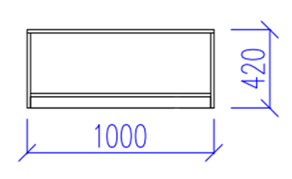 1 |  | - € | - €
 |  | Informácie k stenovej zostave Na sadrokartónovú stenu o šírke 5 800mm a výške 2 900mm bude ukotvená zostava: 1 ks nika so sedením (položka č.3) +2 ks regál úzky na knihy (položka č.2) +4ks regál široký na knihy (položka č.1). Z tohoto dôvodu je nutné, aby korpusy a poličky uvedených skríň mali jednotný farebný odtieň, hĺbku a výšku. V prípade niky so sedením sa myslí hĺbka policovej časti. Šírka jednotlivých skríň musí byť v rámci tolerancie taká, aby sa spolu na uvedenú šírku steny zmestili. Na túto zostavu nadväzuje aj odkladací priestor nad umývadlo - položka č.5. , preto je potrebné, aby táto otvorená polica mala rovnaké farebné a vizuálne prevedenie ako položky č.1, č.2 a č.3.
6. | Pojazdná malá knižnica | Pojazdný stojan na knihy nízky na sedenie a na uloženie kníh Rozmery: 520-540x800-820x400-420 mm (vxšxh). Výška je vrátane matraca na sedenie. Materiál: Korpus skrine vrátane zadnej časti a políc vyrobený z LTD hrúbky min. 18 mm. Korpus lepený na kolíkové spoje, všetky hrany olepené ABS hranou hrúbky min. 2 mm, s výnimkou bočných hrán podlahy a dna, kde je plastová hrana hrúbky min. 0,8 mm. Dekor konštrukcie RAL7001/RAL7004/RAL7040 (svetlosivá). Farba podsedáka RAL6018 (hráškovo zelená) Konštrukcia: Jednostranný otvorený box so zadnou stenou, pojazdný na štyroch kolieskach s brzdou. Priemer koliesok 7-8cm. Z prednej širšej strany prístupný úložný priestor na knihy. Súčasťou skrinky je matrac, ktorý sa upevňuje na vrchnú dosku pomocou suchých zipsov. Rozmer matraca podľa rozmeru skrinky: 800-820x400-420mm (šxh), podsedák zložený z nosiča z MDF a PUR peny min. 70 mm, čalúnené eko kožou s oteruvzdornosťou min. 100 000 cyklov. Uchádzač preukáže splnenie požiadavky technickým listom výrobcu materiálu, z ktorého jednoznačne vyplýva oteruvzdornosť min. 100 000 cyklov. Celková nosnosť pojazdnej skrine na sedenie minimálne 150kg. | 17 |  | - € | - €
7. | Katedra | Katedra učiteľa s uzamykateľnou zásuvkou a skrinkou Rozmery: 760-770x1300-1350x570-600mm (vxšxh) Materiál: Pracovná doska z LTD hr. 25 - 30 mm opatrená ABS hranou min. hr. 2 mm. Korpus z LTD hr. 18-20 mm opatrená ABS hranou min.0,8 mm. Farebné prevedenie RAL7001/RAL7004/RAL7040 (svetlosivá) so zelenými úchytkami. 2 plastové káblové priechodky Konštrukcia: Katedra s uzatvoreným čelom, ľavá strana-plná bočnica, na pravej strane katedry je uzamykateľná zásuvka(v hornej časti) s policovou časťou vrátane výškovo nastaviteľnej police, ktorá je uspôsobená na vedenie káblov vnútri skrinky. Policová časť skrinky má uzamykateľné dvierka. Katedra je vybavená káblovou priechodkou s Ø min. 70 mm pre vedenie káblov. Korpus má plastové klzáky. Úchytka vo farbe RAL6018 (hráškovo zelená) ladiaca so žiackymi stoličkami a celkovým dizajnom. | 1 |  | - € | - €
8. | Laboratórne pracovisko - OSTROV 1 | Laboratórne pracovisko-Ostrov 1 Rozmery: 1300-1350x5000-5200x1300-1350 (vxšxh). Výška je vrátane steny pre rozvod médií. Pracovná doska je vo výške 950-1050mm. Rozmer umývadiel: 200-250x400-500x400-500 (vxšxh) Materiál: Drevené časti nábytku ako sú korpusy skriniek, dvierka, čelné dosky, sokle, police sú vyrobené z drevotrieskovej dosky hrúbky min.18 mm. Kontaktné hrany sú chránené ABS hranou s hrúbkou 2 mm . Farebný odtieň RAL7001/RAL7004/RAL7040 (svetlosivá). Pracovná doska je z kompaktného vysokotlakového laminátu (HPL), hrúbka min. 25 mm s HPL hranou hrúbky min.2mm alebo je pracovná doska z nosnej drevotriesky v prevedení „POSTFORMING“ hrúbky min. 25mm s vrstvou HPL hrúbky min. 0,6 mm a zaoblenou prednou hranou. HPL spĺňa požiadavky STN EN 438. Farba je sivá-tmavosivá (RAL7005/RAL7011/RAL7023/RAL7030). Drez je keramický, biely, vnútorné plochy sú glazované s laboratórnou pákovou batériou z nerezovej ocele. Použité elektroinštalačné prvky spĺňajú požiadavky STN EN 61010. Všetky elektrické zásuvky sú vyrobené zo samozhášavého termoplastu. Elektrické prvky majú stupeň ochrany min. IP 55. Úchytky na nábytku -nerezová oceľ. Konštrukcia: Žiacke pracovisko pre pácu v stoji pre 14-15 žiakov. Obojstranný pracovný ostrov, na každej užšej strane je osadené jedno umývadlo s prepadom. Batéria na pracovnú dosku Čelá pod umývadlami prekryté drevotrieskovou doskou. Na každej dlhšej strane pracovného ostrova sú skrinky nasledovnej zostavy: 3 x jednodverová skrinka s 2 policami 800-900x580-620x550-600 (vxšxh)a so zapustenými úchytkami 3 x dvojdverová skrinka s 2 policami 800-900x780-820x550-600 (vxšxh)a so zapustenými úchytkami 2 x zásuvková skrinka so 4 plnovýsuvnými zásuvkami 800-900x480-520x550-600 (vxšxh)a so zapustenými úchytkami Šírka jednotlivých skriniek je v rámci tolerancie prispôsobená šírke pracovnej dosky. Skrinky sú na nožičkách s rektifikáciou, ktoré prekrýva sokel. Skrinky aj zásuvky sú uzamykateľné. Na vrchnej strane pracovnej dosky v strednej lín | 2 |  | - € | - €
9. | Kombinované laboratórne pracovisko - OSTROV 2 | Laboratórne pracovisko-Ostrov 2 so zdrojom bezpečného striedavého napätia Rozmery: 1300-1350x5000-5200x1300-1350 (vxšxh). Výška je vrátane steny pre rozvod médií. Pracovná doska je vo výške 950-1050mm. Rozmer umývadiel: 200-250x400-500x400-500 (vxšxh) Materiál: Drevené časti nábytku ako sú korpusy skriniek, dvierka, čelné dosky, sokle, police sú vyrobené z drevotrieskovej dosky hrúbky min.18 mm. Kontaktné hrany sú chránené ABS hranou s hrúbkou 2 mm . Farebný odtieň RAL7001/RAL7004/RAL7040 (svetlosivá). Pracovná doska je z kompaktného vysokotlakového laminátu (HPL), hrúbka min. 25 mm s HPL hranou hrúbky min.2mm alebo je pracovná doska z nosnej drevotriesky v prevedení „POSTFORMING“ hrúbky min. 25mm s vrstvou HPL hrúbky min. 0,6 mm a zaoblenou prednou hranou. HPL spĺňa požiadavky STN EN 438. Farba je sivá - tmavosivá (RAL7005/RAL7011/RAL7023/RAL7030). Drez je keramický, biely, vnútorné plochy sú glazované s laboratórnou pákovou batériou z nerezovej ocele. Použité elektroinštalačné prvky spĺňajú požiadavky STN EN 61010. Všetky elektrické zásuvky sú vyrobené zo samozhášavého termoplastu. Elektrické prvky majú stupeň ochrany min. IP 55. Úchytky na nábytku -nerezová oceľ. Konštrukcia: Žiacke pracovisko pre pácu v stoji pre 14-15 žiakov. Obojstranný pracovný ostrov, na každej užšej strane je osadené jedno umývadlo s prepadom. Batéria na pracovnú dosku Čelá pod umývadlami prekryté drevotrieskovou doskou. Na každej dlhšej strane pracovného ostrova sú skrinky nasledovnej zostavy: 3 x jednodverová skrinka s 2 policami 800-900x580-620x550-600 (vxšxh)a so zapustenými úchytkami 3 x dvojdverová skrinka s 2 policami 800-900x780-820x550-600 (vxšxh)a so zapustenými úchytkami 2 x zásuvková skrinka so 4 plnovýsuvnými zásuvkami 800-900x480-520x550-600 (vxšxh)a so zapustenými úchytkami Šírka jednotlivých skriniek je v rámci tolerancie prispôsobená šírke pracovnej dosky. Skrinky sú na nožičkách s rektifikáciou, ktoré prekrýva sokel. Skrinky aj zásuvky sú uzamykateľné. Na | 2 |  | - € | - €
 |  | Informácie k umiestneniu a zapojeniu laboratórnych pracovísk v učebni FYZIKY V učebni sú pripravené 4 zemné vývody elektriny, vody a odpadu podľa obrázku č.1, rozmiestnené v rohoch obdĺžnika s rozmermi 2400x2700mm podľa obrázku č.2. 1ks Ostrov 1 a 1 ks Ostrov 2 budú umiestnené rovnobežne s oknami tak, aby prekrývali inštalačné vývody. Pripravené sú tiež 4 beztlakové prietokové ohrievače typu MORA BTOM5P, ktoré budú použité pre laboratórne pracoviská. Je potrebné počítať s ich umiestnením v skrinkách. Zároveň je nutné, aby batéria zodpovedala tomuto typu ohrievača. Pripojenie prietokového ohrievača na rozvod vody a prívod elektriny a pripojenie batérie na rozvod vody zabezpečí dodávateľ. Rovnako napojí umývadla na odpad a elektrické zariadenia na prívod elektriny. Inštalačný materiál súvisiaci s napojením na médiá je súčasťou dodávky. V prípade potreby je možná obhliadka priestorov. | 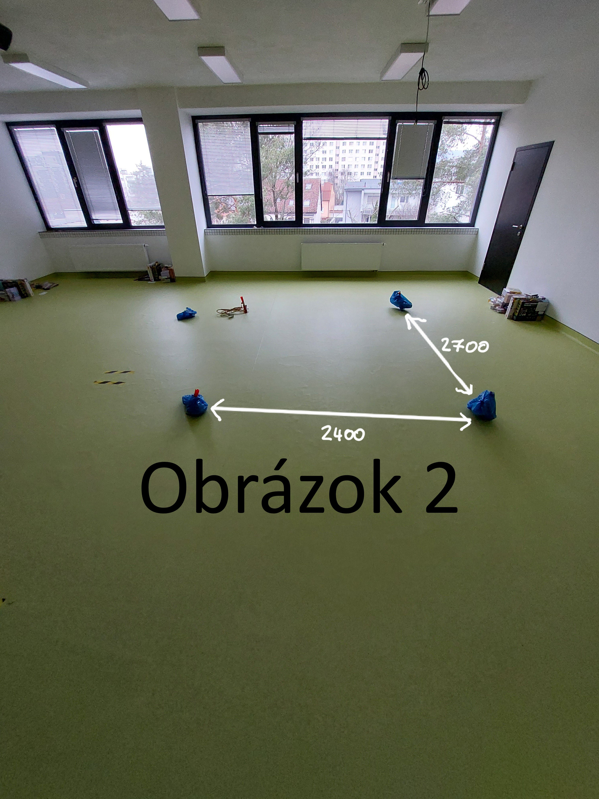 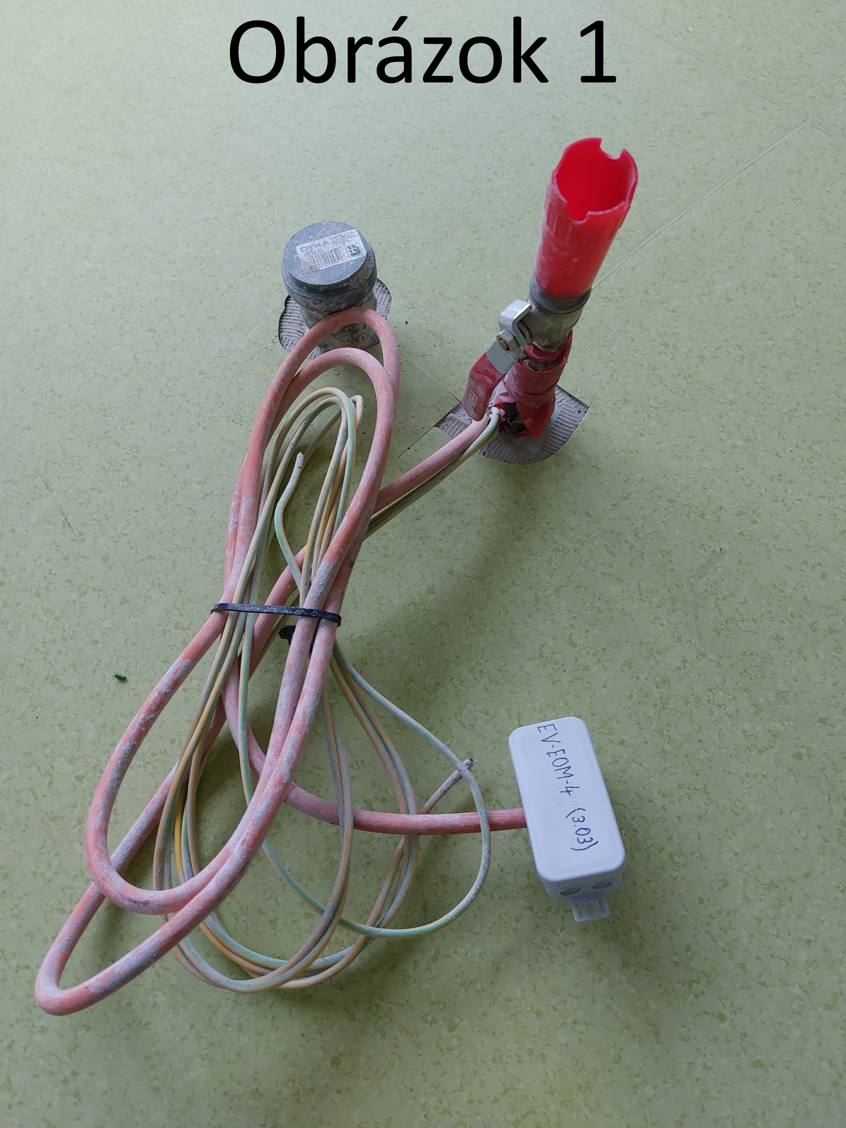
Obrázok 2
 |  | Informácie k miestneniu a zapojeniu laboratórnych pracovísk v učebni BIO/CHÉMIA V učebni sú pripravené 4 zemné vývody elektriny, vody a odpadu podľa obrázku č.1, rozmiestnené v rohoch obdĺžnika s rozmermi 2150x2600mm podľa obrázku č.2. 1 ks Ostrov 1 a 1 ks Ostrov 2 budú umiestnené rovnobežne s oknami tak, aby prekrývali inštalačné vývody. Pripravené sú tiež 4 beztlakové prietokové ohrievače typu MORA BTOM5P, ktoré budú použité pre laboratórne pracoviská. Je potrebné počítať s ich umiestnením v skrinkách. Zároveň je nutné, aby batéria zodpovedala tomuto typu ohrievača. Pripojenie prietokového ohrievača na rozvod vody a prívod elektriny a pripojenie batérie na rozvod vody zabezpečí dodávateľ. Rovnako napojí umývadla na odpad a elektrické zariadenia na prívod elektriny. Inštalačný materiál súvisiaci s napojením na médiá je súčasťou dodávky. V prípade potreby je možná obhliadka priestorov. | 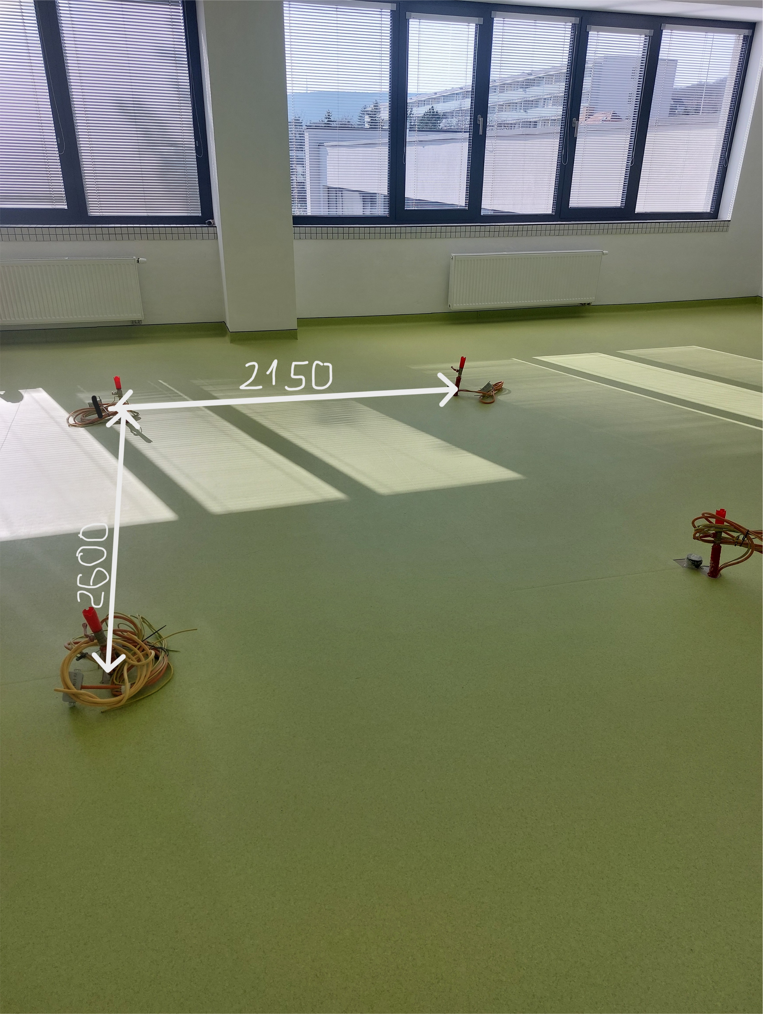
10. | Nástenný vešiak - horizontálny | Vešiak Rozmery: 150-220x2500-2700x18-25mm (vxšxh) Materiál: LTD hrúbky min. 18 mm, všetky hrany olepené ABS hranou hrúbky min.2mm. Dekor: javor/breza, vešiačiky: nerezová oceľ Konštrukcia: Nástenný horizontálny vešiak opatrený min.20-25ks dvojvešiačikov. Obsahuje kotviace prvky na sadrokartónovú stenu. | 1 |  | - € | - €
11. | Pracovný stôl - učiteľský | Pracovný stôl učiteľa Rozmery: 760-770x1300-1350x570-600mm (vxšxh) Materiál: Pracovná doska z LTD hr. 25 - 30 mm opatrená ABS hranou min. hr. 2 mm. Korpus z LTD hr. 18-20 mm opatrená ABS hranou min.0,8 mm. Farebné prevedenie RAL7001/RAL7004/RAL7040 (svetlosivá), čelo zásuvky a dvierka dekor javor/breta. 2 plastové káblové priechodky. Madlá -nerezová oceľ. Konštrukcia: Stôl s uzatvoreným čelom, ľavá strana-plná bočnica, na pravej strane v hornej časti je uzamykateľná zásuvka . Pod zásuvkou je policová časť skrinky (1 výškovonastaviteľná polica) s uzamykateľnými dvierkami. Stôl je vybavený káblovými priechodkami s Ø min. 70 mm pre vnútorné vedenie káblov. Jedna priechodka je na pravej strane pracovnej dosky, druhá priechodka je v dne skrinky. Súčasťou korpusu sú plastové klzáky. Úchytky v tvare plochého oblúka. | 4 |  | - € | - €
12. | Doprava a montáž | Doprava na miesto určenia: Základná škola, Plickova 9, Bratislava. Vykládka je možná na príjazdovej ceste. Následne po chodníku 90m k bezbariérovému vstupu do školy, 50m po šikmej rampe ku vchodu. Vnútri budovy 45m do vestibulu so schodiskom. Položky č.1, 2, 3, 4, 5, 6, 7-stenová zostava, malá pojazdná knižnica a katedra budú umiestnené na 1.zvýšenom podlažíí v knižnici: vynáška z vestibulu: 7 schodov, následne 15m do knižnice. Namiesto 7 schodov možno použiť výťah -vstupné dvere 1mx2m, nosnosť 825kg. Montáž a rozmeistnenie nábytku v knižnici: Knihovnícke regály, niku na sedenie so zástenou a úložný priestor nad umývadlo je potrebné ukotviť do sadrokartónovej steny. Položky č.8, 9, 10, 11-laboratórne pracoviská, pracovné stoly učiteľa a nástenný vešiak budú umiestnené na 3.poschodí: vynáška z vestibulu: 7 schodov, následne 7m k schodisku-22 schodov, potom 15 m k ďalšiemu schodisku -opäť 22 schodov a 5 m do učebne. Namiesto schodiska možno použiť výťah- -vstupné dvere 1mx2m, nosnosť 825kg. Montáž a rozmiestnenie nábytku, nástenný vešiak je potrebné ukotviť do sadrokarónovej steny. | 1 |  | - € | - €
 |  | Cena spolu vrátane dodania a montáže |  |  | - € | - €

 | Identifikácia uchádzača
 | Názov uchádzača
 | Sídlo
 | IČO |  |  | V ...................................... Dňa ...........................................
 | Kontaktná osoba
 | Tel. kontakt

 |  |  |  | Pečiatka a podpis

